Instruction
Instruction for the Supplier to fill the Deviation Approval Template

1. General Information
The supplier is responsible to fill the supplier-part of the Deviation Approval template and forward the signed document to the respective contact person at Webasto.
The part of the document which has to be filled by the supplier is coloured in blue.
Choose between English & German language. Remark: the "Select"-fields stay in the language before change; as soon as the fields are activated the content changes to the selected language.
2. Duration of a Deviation Approval
The maximum duration of a short-term Deviation Approval is 3 months. The maximum duration of a long-term Deviation Approval is 9 months. For special use cases a Deviation Approval for more than 9 months is possible.
3. How to fill the template
a) Header Information
Select the Business Unit where the Deviation Approval is valid
Select the trigger for the Deviation Approval.
Select the duration of the Deviation Approval. (This can only be used if the business unit has been selected) Please decide here based on the project status of your part: Development project = Prior to handover Serial production project = After handover
Enter all of the detailed Deviation Approval data/information. Date of request Name and department of the requestor Webasto material number + change level Webasto part/process description/Reference Document Supplier number Supplier name Further material number(s) (attach a list)
Select the Webasto plant, the Deviation Approval is relevant for and the project number/title that will be affected. Caution: In case that the Deviation Approval should be relevant for different Webasto plants, it is in your responsibility to align the deviation with each single Webasto plant. | 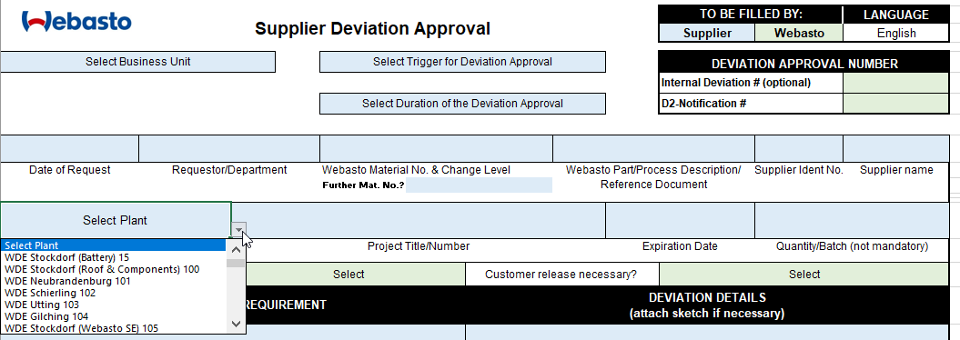
Enter the desired expiration date. The affected quantity/batch can be added optionally.
b) Detailed Deviation Information
Enter here the original requirement
Enter here a detailed descrition about the deviation
Enter the actual specification/requirement and desribe the deviation from this specification. Add scetches or attachments if necessary.
c) Risk Assessment and actions to minimize risk
It is required to perform a risk assessment before the release of the Deviation Approval. Add the result of this risk assessment to the supplier section for risk evaluation.
To minimize risk, immediate actions have to be defined. Use the supplier area and define the necessary actions incl. name of the responsible person and the due date. | 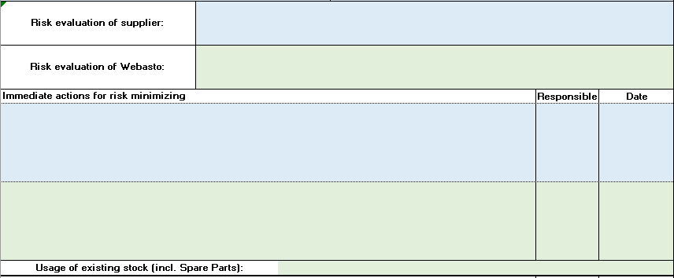
d) Corrective Actions
Corrective actions have to be defined. These are the actions which are necessary to solve the problem and close the deviation. As long as these actions aren't completed, the Deviation Approval cannot be closed. | 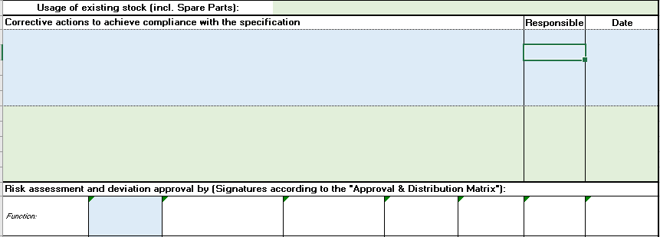
e) Signatures to approve the deviation
The supplier has to sign the Deviation Approval as the requestor. Afterwards the Deviation Approval has to be forwarded to the contact person at Webasto. He or she will distribute the document to the relevant functions. Caution: The signatures change depending on the selection at the top of the document about the duration of the Deviation Approval and the project status. | 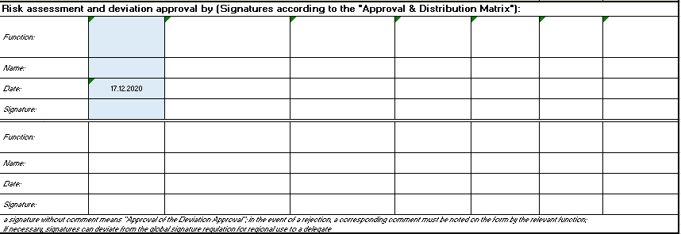
f) Extensions
An extension is possible twice for max. 3 months each. Caution: An extension will be accepted only in case of a very comprehensible reason by Webasto. The extension has to be requested via the two different sections (1./2. extension) at the bottom area of the template. | 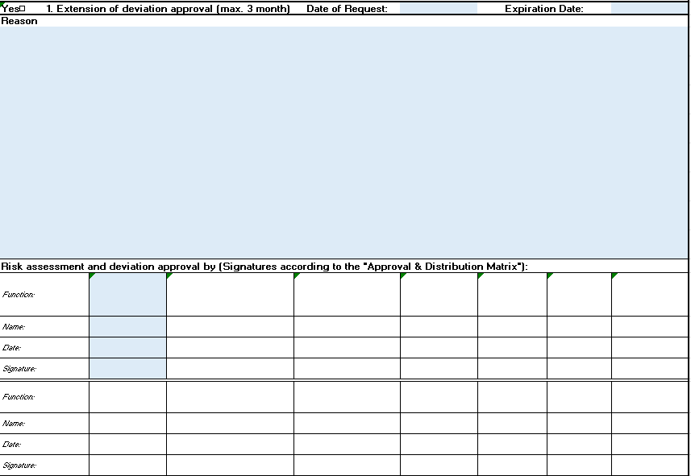
In case of any questions please contact your contact person at Webasto.

